小３
実施月 | 使用ツール | 学び方 | 教科 | 場面 | 単元 | 活用例 | 写真
５月 | フォームス | 協働的な学び | 国語 | 導入 | 聞きたいことを考えて質問しよう | 学級の友達にアンケートをとる
５月 | カメラ（写真・動画・二次元コード） | 個別最適な学び | 体育 | 展開 | 運動会のダンス | クラスルームに動画を貼り付け、個人で見て練習できるようにした
６月 | ブラウザ（ウェブ上のサイト） | 個別最適な学び | 総合 | 展開 | 千葉市の魅力について | インターネットで調べる
９月 | ジャムボード | 協働的な学び | 体育 | 終末 | キックベース | チームのふりかえりを共有する
９月 | ジャムボード | 協働的な学び | 社会 | 導入 | 店の仕事 | 知ってる身近な仕事を共有する
９月 | ジャムボード | 協働的な学び | 国語 | 展開 | 対話の練習 | 山小屋に持っていくものを話し合う
９月 | SKYMENU | 個別最適な学び | 理科 | 展開 | 動物のすみか | 生き物を写真でとり発表ノートで提出
１１月 | その他 | 個別最適な学び | 道徳 | 展開 | ぼくのボールだ | 自分の考えをポジショニングで示す | 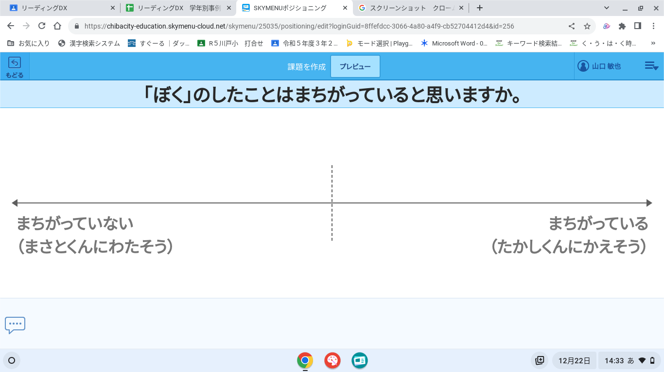
１２月 | カメラ（写真・動画・二次元コード） | 個別最適な学び | 総合 | 展開 | えいよう博士になろう | 調べた食材を使った料理を作り、写真にとって発表ノートに提出する。

小４
実施月 | 使用ツール | 学び方 | 教科 | 場面 | 単元 | 活用例 | 写真
６月 | ジャムボード | 協働的な学び | 体育 | 展開 | 表現運動 | 表現運動で、グループごとのテーマを決めるのに意見を出し合ってまとめた。 | 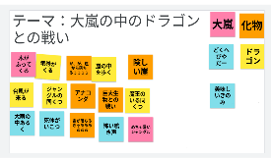
６月 | カメラ（写真・動画・二次元コード） | 協働的な学び | 算数 | 展開 | 表現運動 | カメラ、タイムシフトカメラを使って、動きを撮影し、改善点について意見交換を行った。
 | カメラ（写真・動画・二次元コード） | 個別最適な学び | 算数 | 展開 | 垂直と平行 | 長方形の書き方を撮影し、発表ノートで提出。担任が書き方を確認
６月 | SKYMENU | 個別最適な学び | 道徳 | 展開 | さち子の笑顔 | してはいけないことに誘われたら自分だったらどうするかポジショニングを使って示し、その理由を共有した | 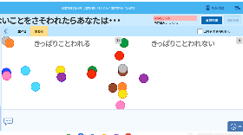
７月 | スライド | 個別最適な学び | 国語 | 展開 | カンジー博士の都道府県の旅１ | 都道府県が入った文章を選び、スライドにキーボードで打ち込んでいく。 | 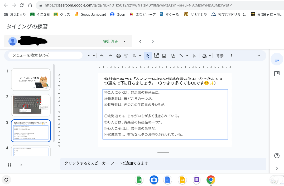
７月 | スライド | 個別最適な学び | 算数 | 導入 | 小数 | 小数の学習をスライドを使って自由進度で行った。できたシートは、子どもたちで共有できるように共有ドライブに保存した。
９月 | SKYMENU | 協働的な学び | 図工 | 終末 | カードで伝える気持ち | 作品の写真を撮り、発表ノートで振り返りを行った。担任は採点をして児童に返却する。児童同士でも見られるようにした。
１１月 | その他 | 協働的な学び | 理科 | 展開 | ものの温度と体積 | 自由進度学習でノートの代わりにグーグルスライドを活用した。スライドを作成できた児童は、ドライブ内に提出させ、友達同士見ることができるようにした。 | 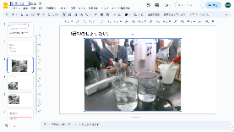
１１月 | スプレッドシート | 個別最適な学び | 理科 | その他 | ものの温度と体積 | 自由進度学習で学習計画表、振替りに活用。友達同士見ることができるようにした。 | 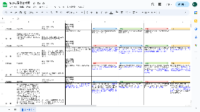
１０月 | スライド | 個別最適な学び | 社会 | 終末 | 大賀一郎とオオガハス | なぜ千葉市の花にオオガハスが選ばれたのかを自由進度学習で調べ、単元の学習内容を自分がまとめたい形にして取り組んだ。
１２月 | スライド | 個別最適な学び | 総合 | その他 | みんなで学ぼう！SDGｓ | 自分が興味をもったSDGｓの内容項目について調べ、スライドにまとめた。

小５
実施月 | 使用ツール | 学び方 | 教科 | 場面 | 単元 | 活用例 | 写真
４月 | SKYMENU | 協働的な学び | 理科 | 展開 | 天気の変化 雲の観察 | 雲の写真を撮り、その様子を発表ノートでまとめた。その発表ノートを共有して見た。
５月 | ドキュメント | 個別最適な学び | 国語 | 展開 | きいて、きいて、きいてみよう インタビューの報告分をドキュメントで作成 | インタビューをグループで行い、ノートにメモを取った。その後、メモをもとに報告文をドキュメントで作成した。 | 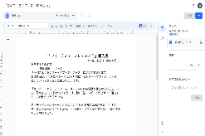
５月 | スライド | 個別最適な学び | 家庭科 | 展開 | 整理整とんで快適に | 自分の机の中を整理整頓をする際、その前後に写真撮影を行い比較を行った。その後、良かった点や、さらに工夫できそうな点を考えた。 | 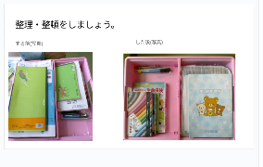
６月 | スライド | 個別最適な学び | 社会 | 展開 | 低い土地のくらし | 調べたことを資料にまとめる活動を行った。
６月 | カメラ（写真・動画・二次元コード） | 個別最適な学び | 算数 | 展開 | 合同な図形 | 合同な三角形の作図方法の動画視聴 教科書QRコードを読み取り、手順を確認した。
６月 | ドキュメント | 個別最適な学び | 国語 | 展開 | みんなが過ごしやすい町へ | 調べた内容をドキュメントに書いてまとめた。
８月 | その他 | 個別最適な学び | 算数 | その他 | 整数 | 適応問題として「偶数・奇数」のドリルパークの問題に取り組んだ。
７月 | スライド | 個別最適な学び | 社会 | 展開 | 寒い土地のくらし | 調べた内容をスライドにまとめた。
７月 | ブラウザ（ウェブ上のサイト） | 個別最適な学び | 理科 | 展開 | 台風と防災 | 気象庁ホームページより、過去の台風情報を収集し、観察・記録を行った。
９月 | その他 | 個別最適な学び | 理科 | その他 | 植物の発芽と成長 | 朝自習の課題としてドリルパークの問題に取り組んだ。
７月 | ブラウザ（ウェブ上のサイト） | 個別最適な学び | 理科 | 展開 | メダカのたんじょう | メダカと卵を観察後、NHK for Schoolで関連する動画を視聴した。
９月 | ブラウザ（ウェブ上のサイト） | 協働的な学び | 道徳 | 導入 | おくれてきた客 | NHKforSchoolより、動画教材を視聴し、規則の尊重について考えた。
７月 | ブラウザ（ウェブ上のサイト） | 個別最適な学び | 社会 | 終末 | 寒い土地のくらし | 学習のまとめ後、NHKfor Schoolで関連する動画を視聴した。
１０月 | クラスルーム | 協働的な学び | その他 | その他 | 移動教室の準備 | 係活動ごとの資料の配布や整頓を行い、適宜確認できるようにした。
１１月 | その他 | 協働的な学び | その他 | その他 | 児童専用共有ドライブの作成 | 学習したものを整頓・共有した。
９月 | ドキュメント | 個別最適な学び | 国語 | 展開 | 作家で広げるわたしたちの読書 | 同じ作家の本を２冊読み、それぞれの本について内容と魅力をドキュメントで作成し、紹介文を作った。
１１月 | ドキュメント | 個別最適な学び | 国語 | 展開 | グラフや表を使って書こう | 意見文の下書きをノートやドキュメントを各自で選択できるようにした。
１０月 | スライド | 個別最適な学び | 総合 | 展開 | お米はかせになろう | 米をテーマに調べたいことを設定し、調べた内容をスライドでまとめた。

小６
実施月 | 使用ツール | 学び方 | 教科 | 場面 | 単元 | 活用例 | 写真
 | ジャムボード | 協働的な学び | 国語 | 展開 | 書写における毛筆 | 児童各々が気をつけて書くべきだと思うことをジャムボードに記入して共有する。他者参照しながら全員がポイントをおさえる。
６月 | ジャムボード | 協働的な学び | 社会 | 導入 | 縄文時代と弥生時代 | 縄文時代と弥生時代の生活の様子から気付いたことをジャムボードで共有し学習問題をつくる
５月 | SKYMENU | 個別最適な学び | 国語 | 展開 | たのしみは | オクリンク 短歌を学級で共有 | 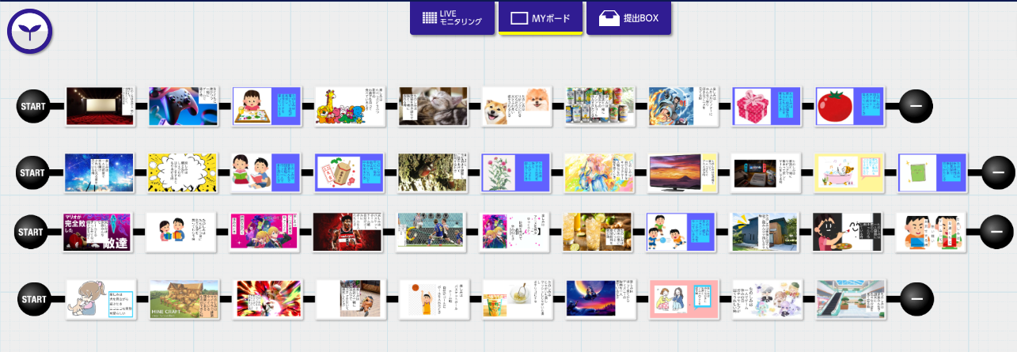
９月 | ブラウザ（ウェブ上のサイト） | 協働的な学び | その他 | 導入 | 農山村留学 | ユーチューブの動画をクラスルームに貼り付けて、農山村留学のスタンツの練習に使用した。また、踊りの様子を動画で撮影して、確認し合った。
９月 | SKYMENU | 個別最適な学び | 算数 | その他 | 宿題 | ドリルパークで宿題を実施。実施事例により個別最適な問題に取り組むことができる。
９月 | SKYMENU | 個別最適な学び | 算数 | 展開 | 円の面積 | 学習探検ナビ内の円の分解図を活用し、円の面積を求める公式を立てる手立てとした。
７月 | その他 | 協働的な学び | 道徳 | 展開 | 手品師 | ポジショニングで児童個々の考えの推移を全員で確認し、話し合った。
９月 | ブラウザ（ウェブ上のサイト） | 個別最適な学び | 理科 | 展開 | 体のつくりとはたらき | 体の中のつくりや働きをインターネットの資料を活用し調べた。
９月 | ブラウザ（ウェブ上のサイト） | 協働的な学び | その他 | その他 | 農山村留学 | グループでの佐原散策の計画を立てるために、インターネットを活用し事前調査を行った。
 | スプレッドシート | 協働的な学び | 国語 | その他 | 書写における毛筆 | 単元の始まりに、スプレッドシートにめあてを記入する。単元の終わりにはめあてに対する振り返りを記入する。どのようなことを書けば良いのか他者参照しながら自分の考えたこと、気付いたことを表現する。
 | スプレッドシート | 個別最適な学び | その他 | その他 | 朝自習の計画と振り返り | １週間の朝自習の計画を立てる。週の終わりには計画に対する振り返りをして、自己調整力を伸ばす。

小特
実施月 | 使用ツール | 学び方 | 教科 | 場面 | 単元 | 活用例 | 写真
５月 | ブラウザ（ウェブ上のサイト） | 協働的な学び | その他 | その他 | 導入でのアンケート 終末での感想 など | ■AIテキストマイニング https://textmining.userlocal.jp/ 頻度の多い単語を視覚的に捉え、学級の傾向や振り返りを全体共有する | 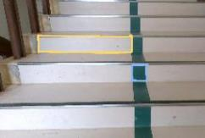 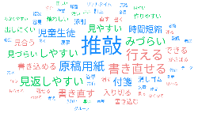
４月 | ブラウザ（ウェブ上のサイト） | 個別最適な学び | 算数 | 展開 | 時刻と時間 | ■いまなんじ https://scratch.mit.edu/projects/357044427 何時何分のクイズに正解するとコインがたまっていく 問題レベルを児童が自分で選び、時計の読み方の定着を図った | 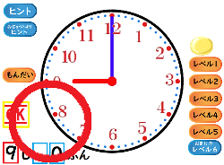
５月 | カメラ（写真・動画・二次元コード） | 個別最適な学び | 図工 | 展開 | 絵をかく会 | 題材を撮影し、参考にする
５月 | カメラ（写真・動画・二次元コード） | 個別最適な学び | その他 | 展開 | 発表練習 （国語、体育、行事など） | 原稿を読んだ姿をビデオで撮影する。自分の声の聞こえ方や姿などの伝わり方を確認し、改善する。
５月 | クラスルーム | 協働的な学び | その他 | その他 | オンライン交流会をしよう | Meet･･･他校とのオンライン交流 ストリーム･･･細案（ドキュメント）や振り返り（フォームス）を共有
４月 | クラスルーム | 個別最適な学び | その他 | その他 | 学級クラスルームで リンク共有 | クラスルームで自校アンケートやウェブ上のリンクを共有し、児童が自分でアクセスできる状態にする
４月 | カメラ（写真・動画・二次元コード） | 協働的な学び | 道徳 | 導入 | すべての単元 | カメラで教科書の挿絵を撮影し、TVに大きく表示する。拡大やトリミングで着目させたい部分を強調する。
１月 | カメラ（写真・動画・二次元コード） | 協働的な学び | 算数 | 展開 | 三角形と四角形 | 身近な物から三角形と四角形を探して写真で撮る。友達と図形探しクイズを出し合う。見つけた箇所に線で色をつける。
６月 | カメラ（写真・動画・二次元コード） | 協働的な学び | 算数 | 展開 | 長さ | ものさしを撮影し、拡大と縮小を使った。大きく見やすくなったことで「cm」「mm」の理解を深められた。
１１月 | カメラ（写真・動画・二次元コード） | 協働的な学び | 国語 | 展開 | お話を読んで、 しょうかいしよう | 「スイミー」を劇化した際、自分達の劇の見え方を振り返り、どうしたらもっと伝わるか考えることを通して、話の流れや心情を読み取った
９月 | ブラウザ（ウェブ上のサイト） | 協働的な学び | 国語 | 展開 | どうぶつ園のじゅうい | お話に出てくる動物の姿や病気の症状を調べて、共通理解した。
９月 | ブラウザ（ウェブ上のサイト） | 協働的な学び | その他 | 終末 | 地震にそなえよう | NHK for schoolにて、地震が起きた際の避難の仕方などのポイントを振り返った
１１月 | SKYMENU | 個別最適な学び | その他 | 展開 | げんきキャンプの振り返りをしよう | シンプルスライドを活用し、げんきキャンプのスライドを作って発表した
１２月 | ブラウザ（ウェブ上のサイト） | 個別最適な学び | 国語 | 終末 | お手紙 | ■Kahoot! https://create.kahoot.it/ 作成した内容のクイズを終末で出題した。

